Voorblad
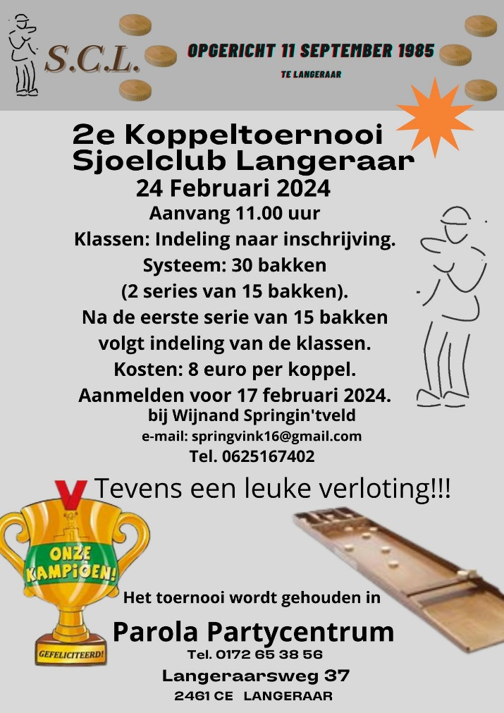
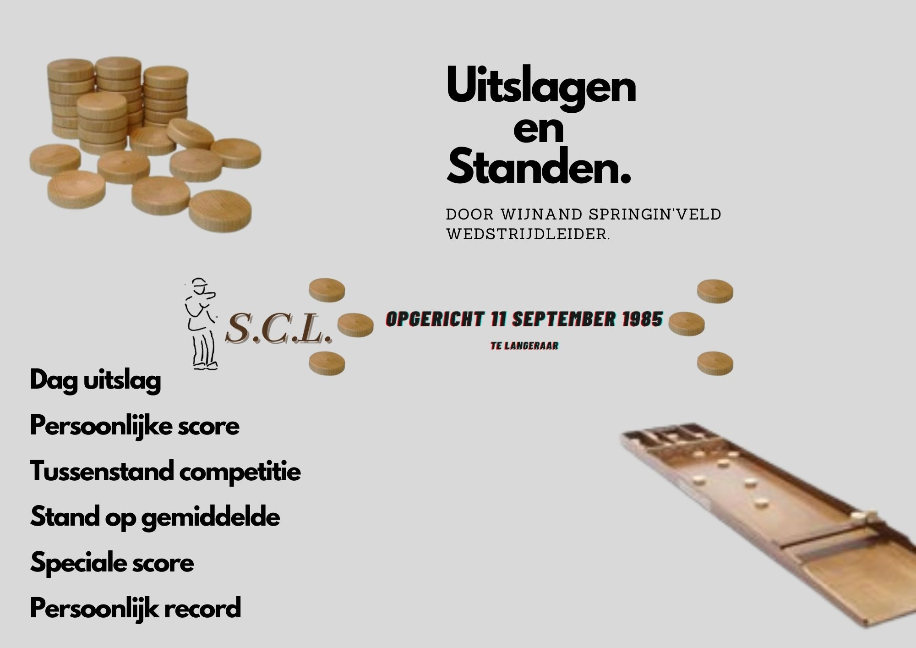
Sjoeldatums 2022-2023
7 september
21 september
5 oktober
19 oktober
2 november
16 november
30 november
14 december Kerst-Bingo sjoelavond
11 januari
25 januari
1 februari Gezellige Sjoelavond
8 februari
22 februari
Koppeltoernooi→→→→→
8 maart
22 maart
5 april
19 april
26 april (Woensdag)
Jaarvergadering + Bingo sjoelen.

